Brugervejledning
Vejledning i brug af Molio Prisdatas skabeloner:
Skabelonerne kan bruges i forbindelse med kalkulationer med Molios digitale prisbøger.
Seneste version kan hentes på molio.dk
Med venlig hilsen
Molio Prisdata
Lyskær 1
2730 Herlev

Note:
Hvis du indsætter flere rækker, skal du huske at
kontrollere om formlerne følger med.
Enkelte ark kan være beskyttet uden password

Netto-kalkulation
Kom i gang:
Data fra Sigma Browser sættes ind her ved at trykke
CTRL+V.
Regulering:
Hvis du vil afvige fra Prisdatas lønninger og bruge din
egen timesats, skal du skrive lønnen her.
Ønsker du at regulere Prisdatas løn, materialer eller leje
skal du skrive her.
100% svarer til priserne i Molio Prisdata.
90% svarer til 10% rabat og
120% til et tillæg på 20%.

Tillæg:
Nederst i arkets højre side, kan du regulere, tilføje eller
fjerne forskellige tillæg til kalkulationen.

Kom i gang:
Data fra Sigma Browser sættes ind her ved at trykke
CTRL+V.
Brutto-kalkulation

Regulering:
Ønsker du at regulere det enkelte punkt skal du skrive her.
100% svarer til priserne i Molio Prisdata.
90% svarer til 10% rabat og
120% til et tillæg på 20%.

Drift-, vedligeholdelses- og fornyelsesplaner

Kom i gang:
Data fra Sigma Browser sættes ind her ved at trykke
CTRL+V.
Perioden:
Startåret angives her. Årene fordeles automatisk fremefter
Forudsætninger:
Det samlede areal angives her.
Priser pr. m² vises herefter nederst i arket.

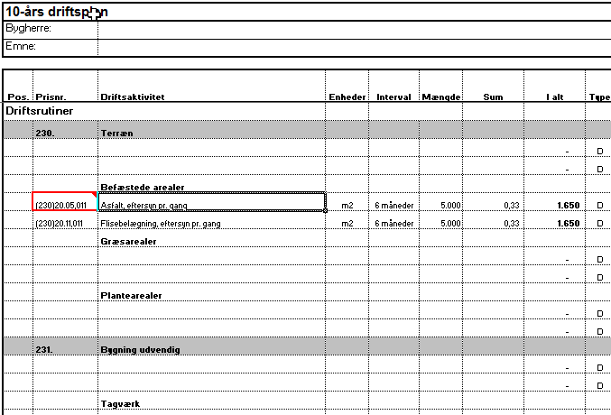
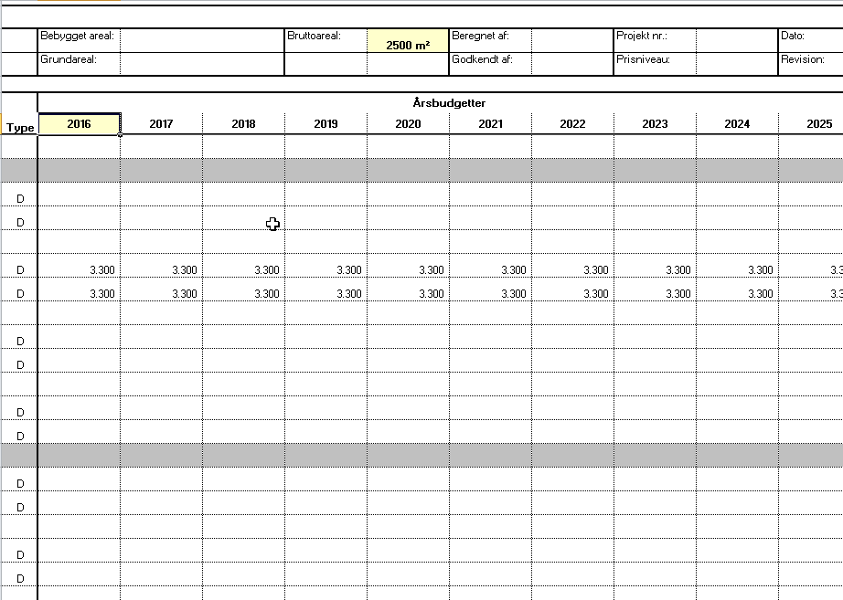

Intervaller:
Det afsatte beløb fordeles i her.

